상품제안서
더바디 심플 골프 케이스 접이식 간편 항공 캐디백 케이스 | 상품코드: F26147

 |  |  |  |  |  |  | 02-412-0044 | www.easy1.co.kr
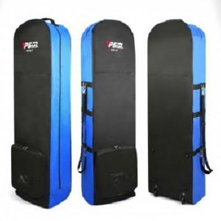

【상세/제작정보】

【인쇄/포장옵션】 | 실크 / 포장불가능

【공급단가】 | 수량 | 10~ | 20~ | 30~ | 50~ | 100~
*VAT별도 | 단가 | 50,750원 | 49,930원 | 48,720원 | 47,500원 | 46,690원

【상품 URL】 | http://www.easy1.co.kr/src/goods_detail.php?gdno=26147

